About
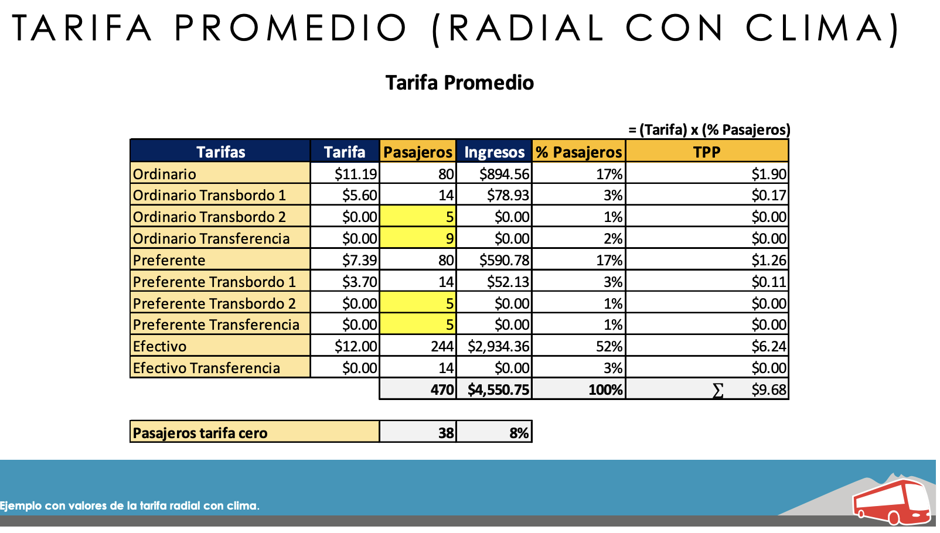
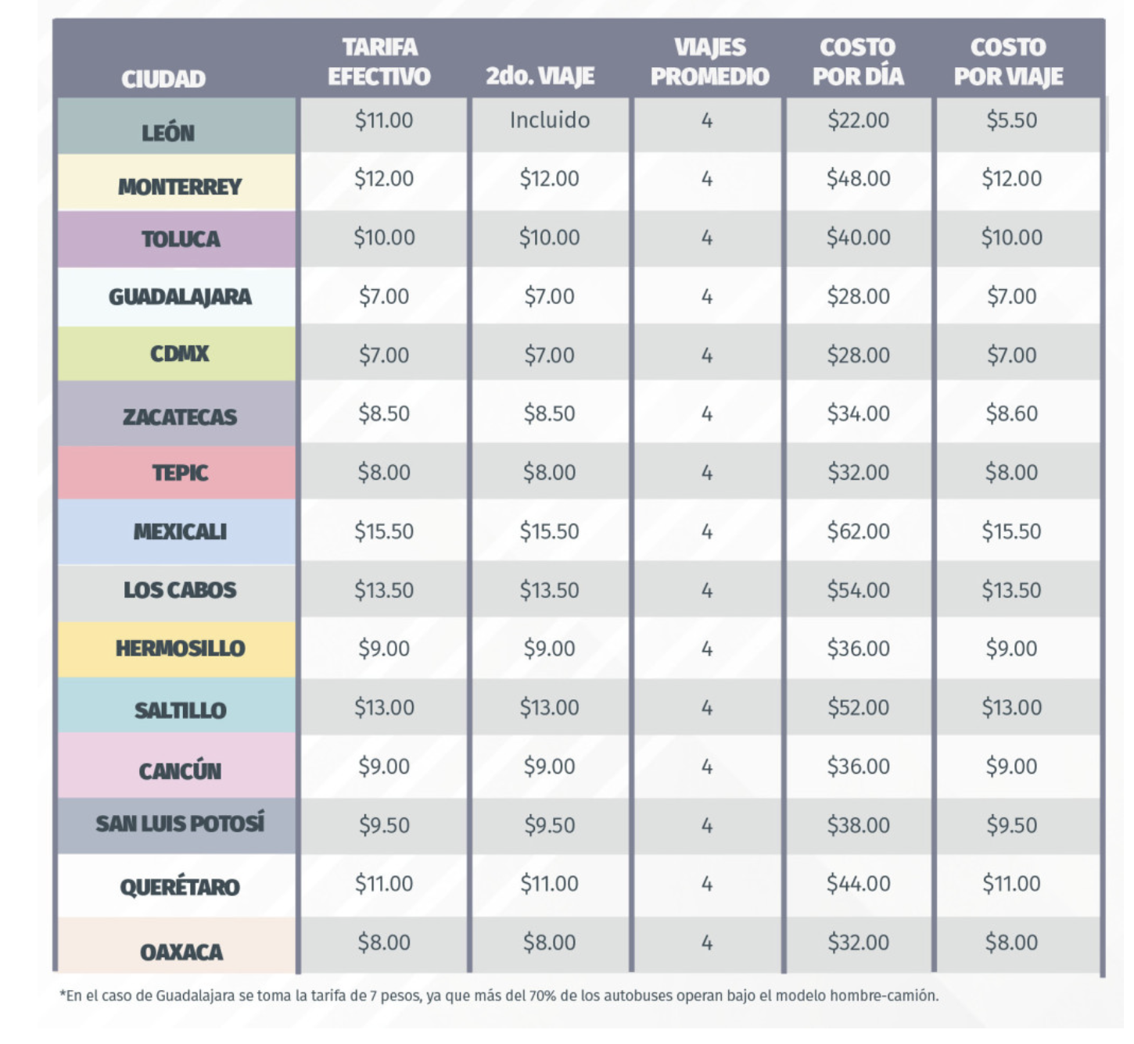
FpUCD Fares per Unit Cargo Distance

Source: | General transportation costs
 | Quinto poder article
 | 2022
 | https://quinto-poder.mx/tendencias/2022/3/16/semovi-2022-cuanto-cuesta-el-transporte-publico-en-cdmx-edomex-10608.html

 | Tren suburbano
 | 2022
 | http://fsuburbanos.com/secciones/operacion/costo_viaje.php

 | Aircraft
 | Instituto Mexicano del Transporte (SCT)
 | 2022
 | https://www.imt.mx/micrositios/integracion-del-transporte/monitor-del-estado-de-la-actividad-aerea-monitoreaa.html
 | https://www.imt.mx/archivos/publicaciones/PublicacionTecnica/pt608.pdf

 | collective bus data
 | Secretaria de movilidad - Estado de México
 | 2020
 | https://www.rastreator.mx/seguros-de-auto/articulos-destacados/tarifa-transporte-publico
 | https://quinto-poder.mx/tendencias/2022/3/16/semovi-2022-cuanto-cuesta-el-transporte-publico-en-cdmx-edomex-10608.html

 | ANÁLISIS DEL SISTEMA DE TRANSPORTE PÚBLICO DE NUEVO LEÓN
 | 2018
 | Asociación de transporte público de pasajeros de monterrey
 | http://www.hcnl.gob.mx/hacia_la_modernizacion_del_marco_normativo_en_materia_de_movilidad_y_transporte/pdf/06-ATPPNL.pdf
 | Slide 11, 23

 | Pasajero 7 noticias- LEÓN TIENE EL TRANSPORTE PÚBLICO POR VIAJE, MÁS ECONÓMICO DE ENTRE 15 DE LAS CIUDADES MÁS IMPORTANTES DEL PAÍS.
 | 2019
 | http://www.pasajero7.com/leon-transporte-publico-viaje-economico-15-las-ciudades-importantes-del-pais/

Notes
In the U.S. EPS, for passenger modes, a unit of "cargo distance" is a passenger-mile.
In the U.S. EPS, for freight modes, a unit of "cargo distance" is a freight ton-mile.

We assume fares remain constant in the future after adjustment for inflation
(i.e. they rise at the rate of inflation).

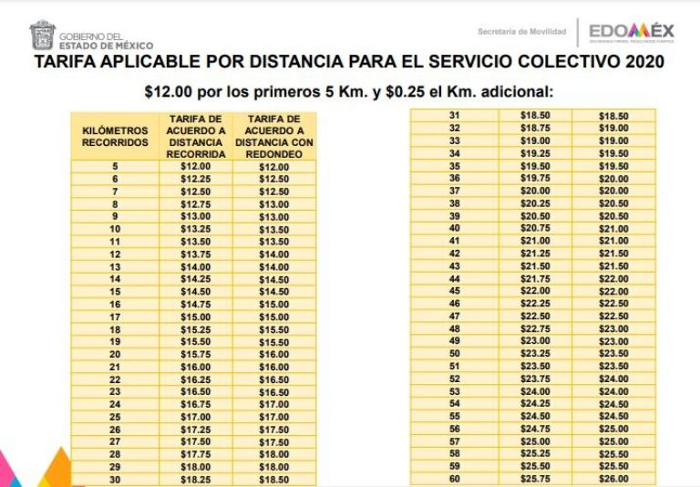
EDOMEX

OTHER | Precios en otras entidades de la República Mexicana | CDMX | Metro, Metrobús y Cablebús

 | Aguascalientes: $ 7.00 a $ 7.50 pesos. |  | En el caso del Sistema de Transporte Colectivo Metro, el costo del viaje es de cinco pesos.
 | Baja California: $ 13.00 pesos. |  | En el Metrobús, el costo es de seis pesos por viaje, excepto en la Línea 4 que lleva al Aeropuerto Internacional de la Ciudad de México, cuyo costo es de 30 pesos.
 | Durango: $ 9.00 pesos. |  | En el Cablebús, un viaje cuesta siete pesos. Hasta el momento solo hay dos líneas, pero está en construcción una más que correrá por Chapultepec, aquí los detalles.
 | Coahuila: $ 9.00 pesos
 | Cuernavaca: $ 8.00 pesos |  | Microbuses, vagonetas y camiones
 | Chiapas: $ 7.00 pesos.
 | Jalisco: $ 7.00 pesos. |  | El pasaje mínimo es de 5 pesos por los primeros 5 kilómetros. Entre 5 y 12 kilómetros, el costo es de 5.50 pesos y por más de 12 kilómetros, 6.50 pesos.
 | Nuevo León: $ 12.00 pesos. |  | En los camiones, la tarifa mínima es de seis pesos por los primeros 5 kilómetros y siete pesos por más de 5 kilómetros.
 | Oaxaca: $ 7.00 pesos.
 | Pachuca: $8.00 pesos. | TREN SUBURBANO | Microbuses, vagonetas y camiones
 | Puebla: $8.30 pesos en promedio. |  | Las tarifas que aplican a partir del 30 de enero de 2022 para el uso del Tren Suburbano son:
 | Tabasco: $ 9.00 pesos. |  | VIAJE CORTO (de 0 a 12.89 Km): $9.50 (Nueve pesos 50/100 M.N.)
 | Tlaxcala: $8.00 pesos. |  | VIAJE LARGO (de 12.9 a 25.59 Km): $21.50 (Veintiún pesos 50/100 M.N.)
 | Xalapa: $ 9.00 pesos.
 | Yucatán: $ 8.00 pesos.
 | Zacatecas: $ 7.50 pesos.

